トップページ
外部設計書 |  |  |  |  | 画面名 |  | トップページ |  |  |  | 作成者 | 前田麗登 |  |  | 更新者
 |  |  |  |  | システム名 |  | 自己管理アプリ |  |  |  | 作成日 | 2022-06-07 |  |  | 更新日
 |  |  |  |  | 備考 |  | ログイン時に表示する画面

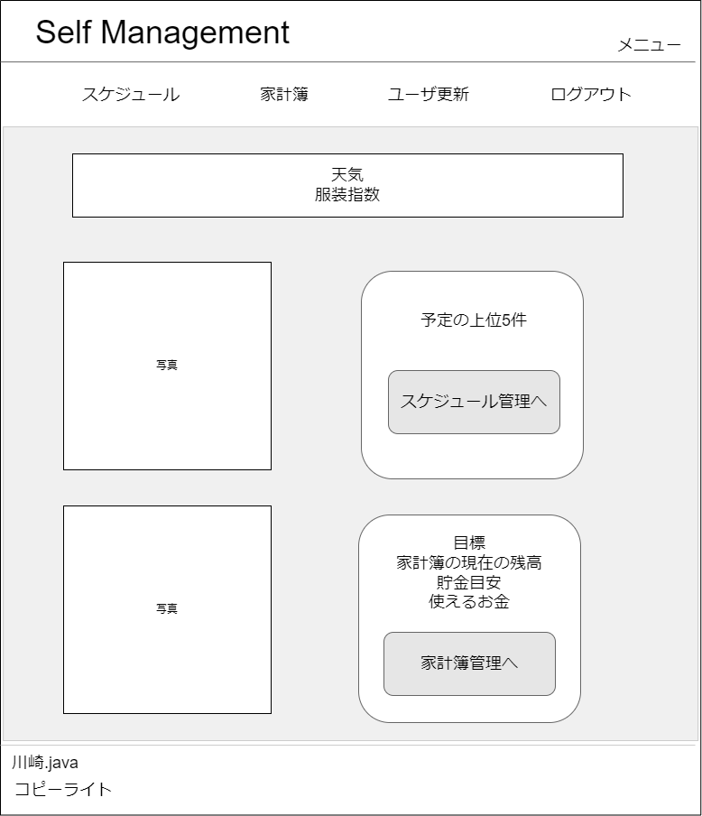
1
2
 | 画面設計

3

4

6

5
7

8
9
10
11
12

13

 | 機能設計
 |  | ログイン時に遷移する画面。

 |  | 1 | メニュー画面に遷移する。

 |  | 2 | 現在のページ名称の表示

 |  | 3 | 表示されたボタンをクリックすると指定のページに遷移する。(例)スケジュール(スケジュール管理画面)、ログアウト(ログインページ)など

 |  | 4 | 天気とその日のおすすめの服装を表示する。

 |  | 5 | 画像を貼り付ける。

 |  | 6 | 当日スケジュールをテーブルから取得する。

 |  | 7 | 「スケジュール管理へ」をクリックするとスケジュール画面のページに遷移する。

 |  | 8 | 画像を貼り付ける。

 |  | 9 | 目標、家計簿の現在の残高、貯金目標、使えるお金をテーブルから取得して表示する。

 |  | 10 | 「家計簿管理へ」をクリックすると家計簿管理画面のページに遷移する。

 | 項目定義書

 | No |  | 物理名 | 論理名 |  | 画面型 |  | データ型 | min | max | DBテーブル |  | DBカラム | 備考
 |  | 1 | title | タイトル |  | Link |  | String |  |  |  |  |  | メニュー画面に遷移する
 |  | 2 | page | ページ |  | Label |  | String
 |  | 3 | category | カテゴリー |  | Link |  | String |  |  |  |  |  | 選択された画面に遷移する
 |  | 4 | weather | 天気 |  | Label |  | String |  |  |  |  |  | 天気を表示する
 |  | 5 | img1 | 画像1 |  | img |  |  |  |  |  |  |  | 画像を貼り付ける。
 |  | 6 | schedule | 直近スケジュール |  | Lable |  | String |  |  | schedule |  | * | scheduleテーブルからデータを取得する。(全カラム)
 |  | 7 | s_btn | スケジュールボタン |  | button |  |  |  |  |  |  |  | スケジュール画面に遷移する
 |  | 8 | img2 | 画像2 |  | img |  |  |  |  |  |  |  | 画像を貼り付ける。
 |  | 9 | reason | 目標 |  | Label |  | String |  |  | user |  | reason | userテーブルのreasonからデータを取得して表示する。
 |  | 10 | balance | 現在残高 |  | Label |  | int |  |  | user |  | salary | userテーブルのsalaryからデータを取得して表示する。
 |  | 11 | savings | 貯金目安 |  | Label |  | int |  |  |  |  |  | 3つのテーブルからデータを取得する必要がある。
 |  | 12 | usable | 使用可能金額 |  | Label |  | int |  |  |  |  |  | 3つのテーブルからデータを取得する必要がある。
 |  | 13 | h_btn | 家計簿遷移ボタン |  | button |  |  |  |  |  |  |  | 家計簿画面に遷移する

家計簿一覧
外部設計書 |  |  |  |  | 画面名 |  | 家計簿一覧 |  |  |  | 作成者 | 鈴木叶翔 |  |  | 更新者
 |  |  |  |  | システム名 |  | 自己管理アプリ |  |  |  | 作成日 | 2022-06-07 |  |  | 更新日
 |  |  |  |  | 備考

 | 画面設計

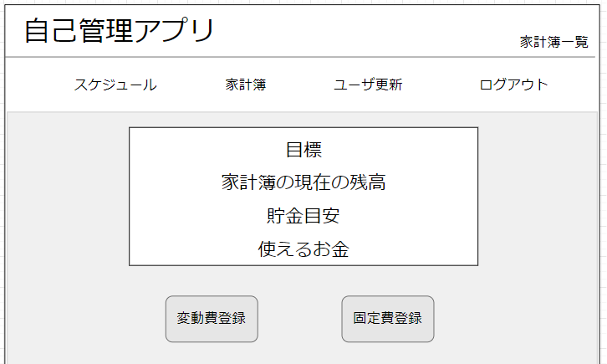
１
3
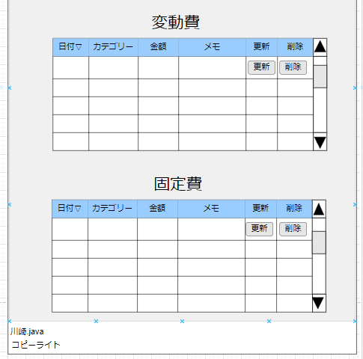
７

２
YYYY/MM/DD
,を付ける

4

残り1か月
今月の残高
８
給料-月の固定費-月の変動費
９
１０
目標金額/設定の月-入力した月

今月の残高-貯金目安
マイナスは0を表示

5
6

 | 機能設計
 |  | ページロード
 |  |  | ロード時に、以下の処理を実行する

 |  |  | ユーザテーブルから目標、貯金目安を取得し、家計簿テーブルから残高、使えるお金を取得し表示する

 |  | 「1 タイトル」をクリック
 |  |  | メニュー画面に遷移する

 |  | 「２ カテゴリー」をクリック
 |  |  | 選択されたカテゴリのページに遷移する。ログアウトボタンを押下するとログイン画面に遷移する。

 |  | 「４ 家計簿サマリー」
 |  |  | 目標、家計簿の現在の残高、貯金目安、使えるお金を表示

 |  | 「５ 変動費登録」ボタンをクリック
 |  |  | 変動費登録画面に遷移する

 |  | 「６ 固定費登録」ボタンをクリック
 |  |  | 固定費登録画面に遷移する

 |  | 「７ 変動費一覧」
 |  |  | 変動費テーブルに登録された各項目を取得し表示する

 |  | 「８ 固定費一覧」
 |  |  | 固定費テーブルに登録された各項目を取得し、表示する

 |  | 「９ 更新」ボタンをクリック
 |  |  | ７、８番で入力された値を取得し更新を行う

 |  | 「１０ 削除」ボタンをクリック
 |  |  | 削除ボタンがクリックされた行を削除する

 | 項目定義書

 | No |  | 物理名 | 論理名 |  | 画面型 |  | データ型 | min | max | DBテーブル |  | DBカラム | 備考
 |  | 1 | title | タイトル |  | Link |  | String
 |  | 2 | category | カテゴリー |  | Link |  | String
 |  | 3 | page | ページ |  | Label |  | String
 |  | 4 | reason | 目標一覧 |  | table |  | String |  |  | user |  |  | reason、deadlineをuserテーブルから取得し表示する
 |  | 5 | variableup | 変動費更新 |  | bottom
 |  | 6 | fixedup | 固定費更新 |  | bottom
 |  | 7 | variable | 変動費一覧 |  | textbox |  |  |  |  | variable |  |  | v_date、v_category、v_memo、v_moneyをvariableテーブルから取得
 |  | 8 | fixed | 固定費一覧 |  | textbox |  |  |  |  | fixed |  |  | f_date、f_category、_f_memo、f_moneyをfixedテーブルから取得
 |  | 9 | update | 更新 |  | button
 |  | 10 | delete | 削除 |  | button

変動費登録
外部設計書 |  |  |  |  | 画面名 |  | 変動費登録 |  |  |  | 作成者 | 森本誠也 |  |  | 更新者
 |  |  |  |  | システム名 |  | 自己管理アプリ |  |  |  | 作成日 | 2022-06-07 |  |  | 更新日
 |  |  |  |  | 備考

2
 | 画面設計

3

手入力なし
初期値：入力日の日付
過去入力あり
将来の入力あり

食費／日用品・衣服／交際費／交通費／水道・光熱費／美容／趣味／医療費／教育費／その他
初期値：食費
手入力なし

5

6

（必須）
，なしで入力
0～1000000円

8
7
9
金額を入力してください。

 | 機能設計
 |  | ページロード
 |  |  | 以下の機能を実行する
 |  | 「１ ロゴ」クリック
 |  |  | メニュー画面に遷移する

 |  | 「2 カテゴリ一覧」
 |  |  | 選択されたカテゴリのページに遷移する。
 |  |  | ログアウトボタンを押下するとログイン画面に遷移する

 |  | 「３．📅」をクリック
 |  |  | カレンダーが表示され、選択することで日付を入力することができる

 |  | ４．カテゴリのセレクトボックスをクリック
 |  |  | カテゴリの一覧が表示され、選択することでカテゴリを入力することができる。

 |  | 「５．登録」をクリック
 |  |  | 入力フォームの内容が正しければ、テーブルにデータを登録し、結果表示画面に遷移する
 |  |  | 入力フォームの内容に不正があれば、赤文字でエラーメッセージを表示する

 |  | 「６．リセット」をクリック
 |  |  | 入力フォームに記入された内容をリセットする

 | 項目定義書

 | No |  | 物理名 | 論理名 |  | 画面型 |  | データ型 | min | max | DBテーブル |  | DBカラム | 備考
 | 1 |  | title | タイトル |  | Link |  | String |  |  |  |  |  | メニュー画面に遷移する
 | 2 |  | category | カテゴリー |  | Link |  | String |  |  |  |  |  | 選択された画面に遷移する
 | 3 |  | date | カレンダー |  | calendar |  | date |  |  |  |  |  | 日付を選択して入力する
 | 4 |  | v_category | 変動費カテゴリー |  | select |  | varchar
 | 5 |  | memo | メモ |  | text |  | varchar
 | 6 |  | cost | 金額 |  | text |  | int
 | 7 |  | regist | 登録 |  | button |  |  |  |  | variavle |  |  | variavleにデータを登録する
 | 8 |  | reset | リセット |  | button

固定費登録
外部設計書 |  |  |  |  | 画面名 |  | 固定費登録 |  |  |  |  | 作成者 | 森本誠也 |  |  | 更新者
 |  |  |  |  | システム名 |  | 自己管理アプリ |  |  |  |  | 作成日 | 2022-06-07 |  |  | 更新日
 |  |  |  |  | 備考

1
 | 画面設計

2

3
手入力なし 初期値：入力日の日付
過去入力なし（同月はできる）
将来の入力は可能

4
初期値：１
intで1～24 月数入力
1~6と12,18,24 セレクトボックス

5
初期値:家賃
家賃/保険/通信費/定期代/税金/ローン/その他 セレクトボックス 手入力なし

6

7
，なしで入力
0～1000000円
（必須）
8
金額を入力してください。
金額が未入力の場合
9
10

登録エラーは結果表示画面に遷移

 | 機能設計
 |  | 「１ ロゴ」クリック
 |  |  | メニュー画面に遷移する

 |  | 「2 カテゴリ一覧」
 |  |  | 選択されたカテゴリのページに遷移する。
 |  |  | ログアウトボタンを押下するとログイン画面に遷移する
 |  | 「３．📅」をクリック
 |  |  | カレンダーが表示され、選択することで日付を入力することができる

 |  | ４．繰り返しのセレクトボックスをクリック
 |  |  | 繰り返し期間の一覧が表示され、選択することで繰り返しを入力することができる。

 |  | ５．カテゴリのセレクトボックスをクリック
 |  |  | カテゴリの一覧が表示され、選択することでカテゴリを入力することができる。

 |  | 「8．登録」をクリック
 |  |  | 入力フォームの内容が正しければ、fixedにデータを登録し、結果表示画面に遷移する
 |  |  | 入力フォームの内容に不正があれば、赤文字でエラーメッセージを表示する

 |  | 「9．リセット」をクリック
 |  |  | 入力フォームに記入された内容をリセットする

 | 項目定義書

 | No |  | 物理名 | 論理名 |  | 画面型 |  | データ型 | min |  | max | DBテーブル |  | DBカラム | 備考
 | 1 |  | title | タイトル |  | Link |  | String |  |  |  |  |  |  | メニュー画面に遷移する
 | 2 |  | category | カテゴリー |  | Link |  | String |  |  |  |  |  |  | 選択された画面に遷移する
 | 3 |  | date | カレンダー |  | calendar |  | date |  |  |  |  |  |  | 日付を選択して入力する
 | 4 |  | repeat | 繰り返し |  | select |  | varchar |  |  |  |  |  |  | 繰り返し期間を選択して入力する
 | 5 |  | f_category | 固定費カテゴリー |  | select |  | varchar
 | 6 |  | memo | メモ |  | text |  | varchar |  | 0 | 100
 | 7 |  | money | 金額 |  | text |  | int |  | 0 | 1000000
 | 8 |  | insert | 登録 |  | button |  |  |  |  |  | fixed |  |  | fixdにデータを登録する
 | 9 |  | reset | リセット |  | button

スケジュール一覧
外部設計書 |  |  |  |  | 画面名 |  | スケージュール一覧 |  |  |  |  |  | 作成者 | 下日向直人 |  |  | 更新者
 |  |  |  |  | システム名 |  | 自己管理アプリ |  |  |  |  |  | 作成日 |  |  |  | 更新日
 |  |  |  |  | 備考

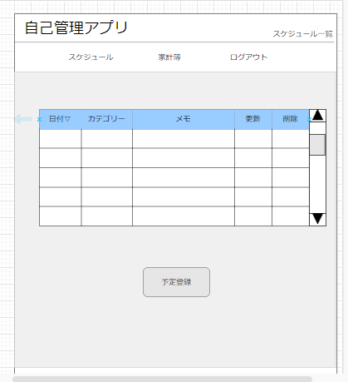
 | 画面設計
１
２

３
ユーザ更新

（例）2022/06/09
４
検索したい日付を入力してください
検索前は当日以降のみ表示
過去のスケジュールは検索できる（1年以内のみ）
将来のスケジュールも検索可

5
6
7
更新
9
削除
日付📅
初期値：
登録されているデータ
表記法：YYYY/MM/DD
セレクトボックス
初期値：
登録されているデータ
テキストボックス
初期値：
登録されているデータ
8

スクロールしない状態は10件表示
0の時は見出しのみ
10以下は件数に合わせる

10

 | 機能設計

 | ページロード
 | ロード時
 | テーブルから日付、カテゴリー、メモを呼びだし表示する。

 | 1 | メニュー画面に遷移する。

 | 2 | 現在のページ名称の表示

 | 3 | 表示されたボタンをクリックすると指定のページに遷移する。(例)スケジュール(スケジュール管理画面)、ログアウト(ログインページ)など

 | 4 | 検索したい日にちを入れて検索できる

 | 5 | 登録された日にちが表示される

 | 6 | 登録されたカテゴリーが表示される

 | 7 | 登録されたデータを表示する

 | 8 | 編集された列更新ボタンを押すと内容が更新される

 | 9 | 削除したい列の削除ボタンを押すと内容が削除される

 | 10 | 予定登録ボタンをクリックすると予定登録画面に遷移する

 | 項目定義書

 | No |  | 物理名 | 論理名 |  | 画面型 |  | データ型 | min |  | max |  | DBテーブル |  | DBカラム | 備考
 |  | 1 | title | タイトル |  | Link |  | String |  |  |  |  |  |  |  | メニュー画面に遷移する。
 |  | 2 | page | ページ |  | Label |  | String
 |  | 3 | category | カテゴリー |  | Link |  | String |  |  |  |  |  |  |  | 選択された画面に遷移する。
 |  | 4 | search | 日付検索 |  | Text |  | String |  |  |  |  |  |  |  | 入力をされた値を検索して表示する。記入法はYYYY/MM/DD
 |  | 5 | date | 日付 |  | Calendar |  | date |  |  |  |  | scheduleテーブル |  |  | テーブルから値を取得する。
 |  | 6 | s_category | 予定カテゴリー |  | Select |  | vatchar |  |  |  |  | scheduleテーブル |  |  | テーブルから値を取得する。
 |  | 7 | memo | メモ |  | Text |  | String |  | 0 |  | 100 | scheduleテーブル |  |  | テーブルから値を取得する。
 |  | 8 | update | 更新 |  | button |  |  |  |  |  |  |  |  |  | 更新された列の更新ボタンを押すと更新される。他の列では更新されない。
 |  | 9 | delete | 削除 |  | button |  |  |  |  |  |  |  |  |  | 削除したい列の削除ボタンを押すとその列が削除される。
 |  | 10 | registration | 予定登録 |  | button

スケジュール登録画面
外部設計書 |  |  |  |  | 画面名 |  | スケジュール登録画面 |  |  |  | 作成者 | 石倉玲奈 |  |  | 更新者
 |  |  |  |  | システム名 |  | 自己管理アプリ |  |  |  | 作成日 | 2022-06-07 |  |  | 更新日
 |  |  |  |  | 備考

1
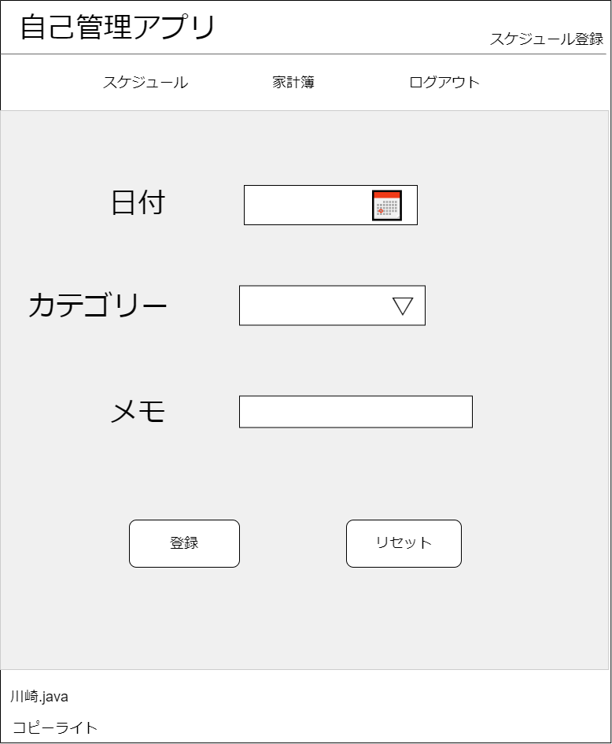
 | 画面設計

2
ユーザ更新

3
手入力なし
初期値：入力日翌日の日付orなし
過去入力なし

4
遊び／休み／デート／飲み会／旅行／支払期限／イベント／その他
初期値：遊び
手入力：なし

5

6
7

 | 機能設計
 |  | 「1 ロゴ」クリック
 |  |  | メニュー画面に遷移する。

 |  | 「2 カテゴリ一覧」
 |  |  | 選択されたカテゴリのページに遷移する。
 |  |  | ログアウトボタンを押下するとログイン画面に遷移する。

 |  | 「3 日付」登録
 |  |  | 📅をクリックするとカレンダーが表示され、選択することで日付を入力することができる

 |  | 「4 カテゴリー」登録
 |  |  | プルダウンメニューから予定のカテゴリーを選択

 |  | 「5 メモ」登録
 |  |  | 予定に関する備考を記入。空欄でも可

 |  | 「6 登録」押下
 |  |  | 入力した内容で予定を登録する。
 |  |  | 画面は結果表示画面に遷移
 |  |  | データはscheduleテーブルに保持される。
 |  |  | 入力フォームの内容に不正があれば、赤文字でエラーメッセージを表示する
 |  | 「7 リセット」押下
 |  |  | フォームに入力した内容がすべて消去される

 | 項目定義書

 | No |  | 物理名 | 論理名 |  | 画面型 |  | データ型 | min | max | DBテーブル |  | DBカラム | 備考
 |  | 1 | title | タイトル |  | Link |  | String |  |  |  |  |  | メニュー画面に遷移する
 |  | 2 | category | カテゴリー |  | Link |  | String |  |  |  |  |  | 選択された画面に遷移する
 |  |  | date | 日付 |  | Calendar |  | date |  |  | scheduleテーブル
 |  | 4 | s_category | 予定カテゴリー |  | Select |  | vatchar |  |  | scheduleテーブル
 |  | 5 | memo | メモ |  | Text |  | String |  |  | scheduleテーブル
 |  | 6 | regist | 登録 |  | button |  |  |  |  |  |  |  | scheduleテーブルに保存される
 |  | 7 | reset | リセット |  | button

ログイン画面
外部設計書 |  |  |  |  |  |  | 画面名 |  | ログイン画面 |  |  |  | 作成者 | 久保美月 |  |  | 更新者
 |  |  |  |  |  |  | システム名 |  | 自己管理アプリ |  |  |  | 作成日 | 2022-06-07 |  |  | 更新日
 |  |  |  |  |  |  | 備考

 | 画面設計

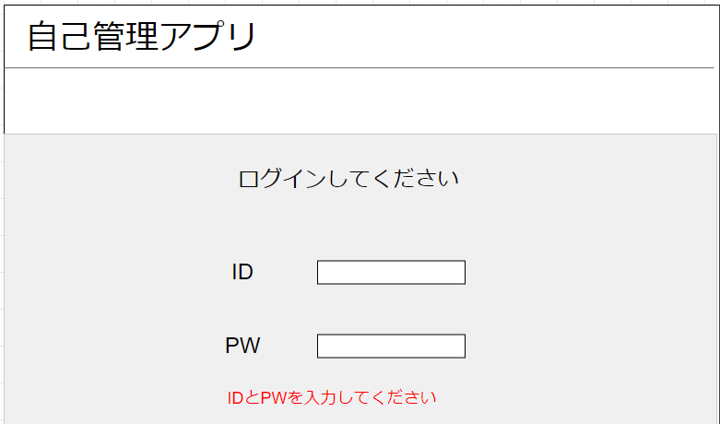
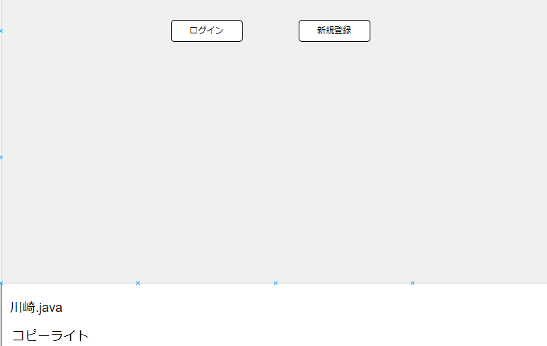
４
５
１

２

３

 | 機能設計

 |  |  | ページロード
 |  |  |  | ロード時に、以下の処理を実行する。

 |  |  |  | 「4 ログイン」クリック
 |  |  |  |  | IDとPWが正しく入力されていたら、ログインが成功しメニュー画面へ遷移する
 |  |  |  |  | 入力されたデータは、userテーブルで保持される

 |  |  |  | 「５ 新規会員登録」クリック
 |  |  |  |  | ユーザ登録画面に遷移する

 | 項目定義書

 | No |  | 物理名 |  |  | 論理名 |  | 画面型 |  | データ型 | min | max | DBテーブル |  | DBカラム | 備考
 |  | 1 | title |  |  | タイトル |  | Link |  | String
 |  | 2 | login_id |  |  | ID |  | textbox |  | String |  |  | user
 |  | 3 | password |  |  | PW |  | password |  | String |  |  | user
 |  | 4 | login |  |  | ログイン |  | botton |  |  |  |  |  |  |  | メニュー画面に遷移する
 |  | 5 | newregist |  |  | 新規会員登録 |  | botton |  |  |  |  |  |  |  | ユーザー登録画面に遷移する

ユーザー登録画面
外部設計書 |  |  |  |  |  |  | 画面名 |  | ユーザー登録画面 |  |  |  | 作成者 | 久保美月 |  |  | 更新者
 |  |  |  |  |  |  | システム名 |  | 自己管理アプリ |  |  |  | 作成日 | 2022-06-07 |  |  | 更新日
 |  |  |  |  |  |  | 備考

 | 画面設計

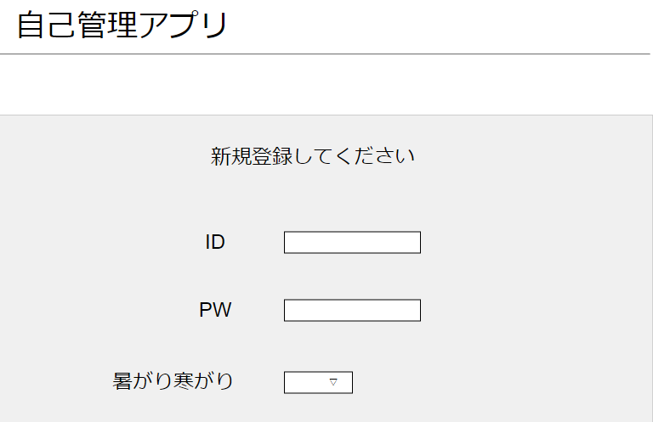
１

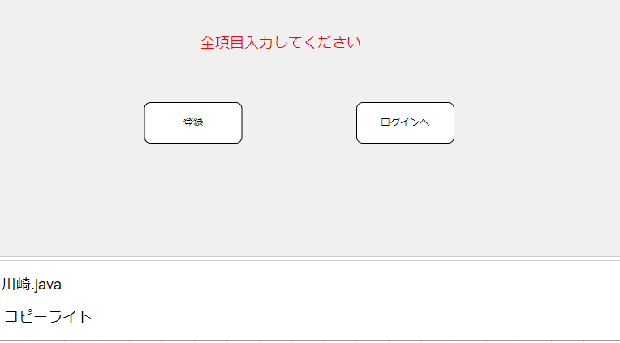

５
６

２

３

４

 | 機能設計

 |  |  | ページロード
 |  |  |  | ロード時に、以下の処理を実行する。

 |  |  |  | 「5 ログイン」クリック
 |  |  |  |  | 全項目入力されていたら、登録されログイン画面に戻る

 |  |  |  | 「6 ログインへ」クリック
 |  |  |  |  | ログイン画面に遷移する

 | 項目定義書

 | No |  | 物理名 |  |  | 論理名 |  | 画面型 |  | データ型 | min | max | DBテーブル |  | DBカラム | 備考
 |  | 1 | title |  |  | タイトル |  | Link |  | String
 |  | 2 | login_id |  |  | ID |  | textbox |  | String |  |  |  |  |  | 入力されたデータはuserテーブルに保持される
 |  | 3 | password |  |  | PW |  | textbox |  | String |  |  |  |  |  | 入力されたデータはuserテーブルに保持される
 |  | 4 | constitution |  |  | 体質 |  | radio |  |  |  |  |  |  |  | 入力されたデータはuserテーブルに保持される
 |  | 5 | regist |  |  | 登録 |  | botton |  |  |  |  |  |  |  | 登録され、ログイン画面に遷移する
 |  | 6 | login |  |  | ログインへ |  | botton |  |  |  |  |  |  |  | ログイン画面に遷移する

ユーザ更新画面
外部設計書 |  |  |  |  | 画面名 |  | ユーザ更新画面 |  |  |  | 作成者 | 石倉玲奈 |  |  | 更新者
 |  |  |  |  | システム名 |  | 自己管理アプリ |  |  |  | 作成日 | 2022-06-07 |  |  | 更新日
 |  |  |  |  | 備考

1
 | 画面設計
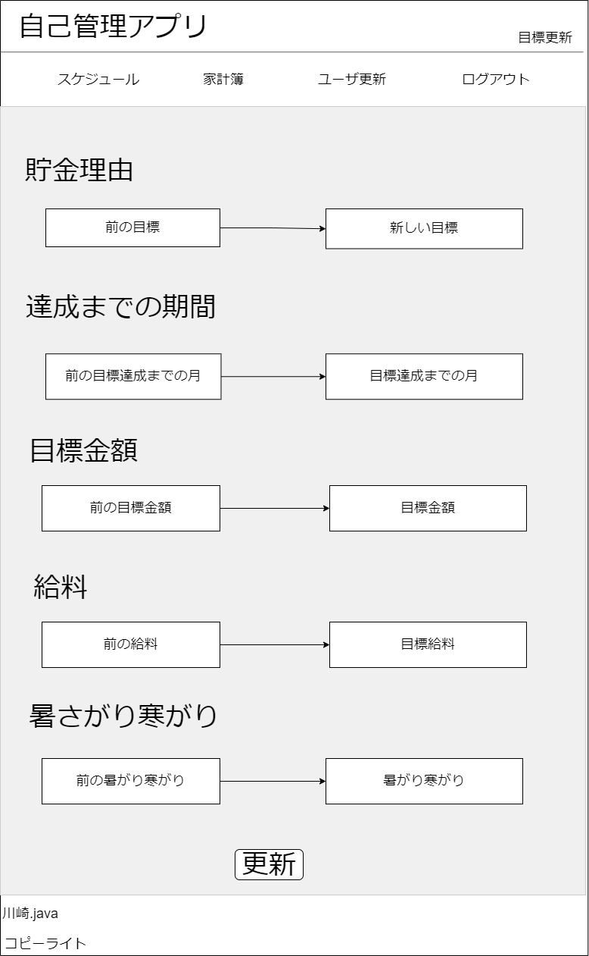

5
2

ユーザ更新の初期値は現在の値

6
3
現在の
今月の

したい月
7
4
date型
▽
📅

8

 | 機能設計
 |  | 「1 ロゴ」クリック
 |  |  | メニュー画面に遷移する。

 |  | 「2 カテゴリ一覧」
 |  |  | 選択されたカテゴリのページに遷移する。
 |  |  | ログアウトボタンを押下するとログイン画面に遷移する。

 |  | 「3 新しい目標」登録
 |  |  | 新しい貯金理由を入力

 |  | 「4 目標達成までの月」登録
 |  |  | 新しい達成までの期間を入力

 |  | 「5 新しい目標金額」登録
 |  |  | 目標金額を入力

 |  | 「6 新しい給料」登録
 |  |  | 新しい給料を入力

 |  | 「7 暑がり寒がり」登録
 |  |  | 暑がりか寒がりかを変更

 |  | 「8 更新」押下
 |  |  | 入力した内容でuserテーブルが更新される

 | 項目定義書

 | No |  | 物理名 | 論理名 |  | 画面型 |  | データ型 | min | max | DBテーブル |  | DBカラム | 備考
 |  | 1 | title | タイトル |  | Link |  | String |  |  |  |  |  | メニュー画面に遷移する
 |  | 2 | category | カテゴリー |  | Link |  | String |  |  |  |  |  | 選択された画面に遷移する
 |  | 3 | reason | 貯金理由 |  | Text |  | varchar
 |  | 4 | deadline | 達成期限 |  | Text |  | varchar
 |  | 5 | goal | 目標金額 |  | Text |  | int
 |  | 6 | salary | 給料 |  | Text |  | int
 |  | 7 | constitution | 体質 |  | radio
 |  | 8 | update | 更新 |  | button |  |  |  |  | userテーブル |  |  | 押下するとユーザー情報を更新する

